Metodo del momento normale
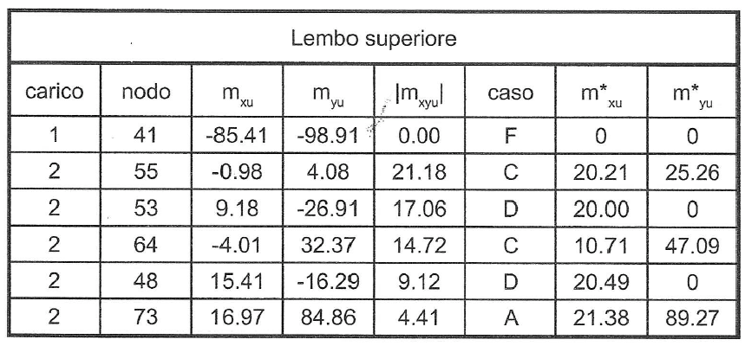
Estradosso piastra |  |  |  |  |  | Intradosso piastra
(Lembo superiore) |  |  |  |  |  | (Lembo inferiore)
Nodo | Mx | My | |Mxy| | MRd,x | MRd,y | Nodo | Mx | My | |Mxy| | MRd,x | MRd,y
 | [kN·m] | [kN·m] | [kN·m] | [kN·m] | [kN·m] |  | [kN·m] | [kN·m] | [kN·m] | [kN·m] | [kN·m]
41 | -85.41 | -98.91 | 0.00 | 0.00 | 0.00 | 41 | 85.41 | 98.91 | 0.00 | 85.41 | 98.91
55 | -0.98 | 4.08 | 21.18 | 20.20 | 25.26 | 55 | 0.98 | -4.08 | 21.18 | 22.16 | 17.10
53 | 9.18 | -26.91 | 17.06 | 20.00 | 0.00 | 53 | -9.18 | 26.91 | 17.06 | 7.88 | 43.97
64 | -4.01 | 32.37 | 14.72 | 10.71 | 47.09 | 64 | 4.01 | -32.37 | 14.72 | 10.70 | 0.00
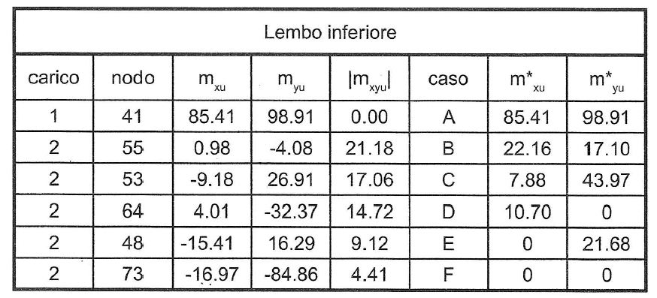
48 | 15.41 | -16.29 | 9.12 | 20.52 | 0.00 | 48 | -15.41 | 16.29 | 9.12 | 0.00 | 21.69
73 | 16.97 | 84.89 | 4.41 | 21.38 | 89.30 | 73 | -16.97 | -84.86 | 4.41 | 0.00 | 0.00

 |  |  |  |  |  |  |  |  |  |  |  | 41 | -85.41 | -98.91 | 0
 |  |  |  |  |  |  |  |  |  |  |  | 55 | -0.98 | 4.08 | 21.18
 |  |  |  |  |  |  |  |  |  |  |  | 53 | 9.18 | -26.91 | 17.06
 |  |  |  |  |  |  |  |  |  |  |  | 64 | -4.01 | 32.37 | 14.72
 |  |  |  |  |  |  |  |  |  |  |  | 48 | 15.41 | -16.29 | 9.12
 |  |  |  |  |  |  |  |  |  |  |  | 73 | 16.97 | 84.89 | 4.41

